Painel
Painel

Fábrica de Calçados S.A - Região Sudeste

Espírito Santo


Minas Gerais

Fábricas
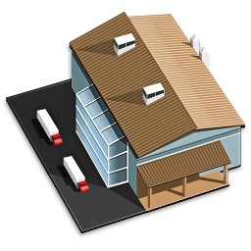
Rio de Janeiro

São Paulo
 | Relatório Geral

